5월 당첨자 목록
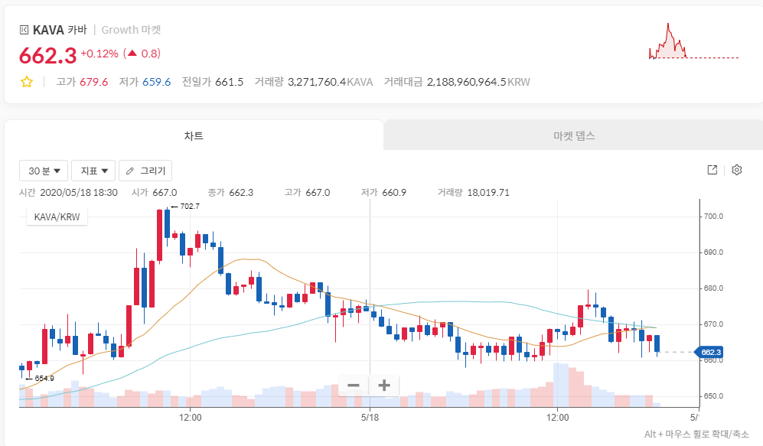
당첨자 아이디 | 당첨자 주소 | 메모 | 28일차 | 22,31,35 | 2020-04-27 | 35일차 | 20,23,33 | 2020-05-04 |  | 42일차 | 2,6,29 | 2020-05-11 |  | 49일차 | 15,17,31 | 2020-05-18 |  | 56일차 | 20,26,28 | 2020-05-25
@korea_lele | kava19t9phvtndcvlcx2f840jm0fpphu0rxz3q72vzv | 897850324 | @korea_lele | @korea_lele | @counselor8602 | @counselor8602 | @DoitRyan | @counselor8602 |  | @y000n000 | @counselor8602 | @counselor8602 |  | @y000n000 | @counselor8602 | @counselor8602 |  | @counselor8602 | @y000n000 | @counselor8602
@counselor8602 | kava18avv3trcy53jqwftgsqunlc6lnvu5x2lz3wfg7 | 880278364 | @Jamsmile3 | @Jamsmile3 | @y000n000 | @y000n000 | @onstarbrother | @y000n000 |  | @counselor8602 | @y000n000 | @korea_lele |  | @counselor8602 | @coinzzi | @onstarbrother |  | @y000n000 | @beadsmap | @Jamsmile3
@Jamsmile3 | kava1ys70jvnajkv88529ys6urjcyle3k2j9r24g6a7 | 100245396 | @arale83 | @counselor8602 | @Jamsmile3 | @Jamsmile3 | @Jamsmile3 | @onstarbrother |  | @jong382 | @Jamsmile3 | @y000n000 |  | @sasoone2 | @y000n000 | @y000n000 |  | @beadsmap | @coinzzi | @coinzzi
@arale83 | kava1vlrlzk604w5tjql5g695u29k2j8dsa23tyf6vd | 1376732364
@y000n000 | kava173r39jp8s44epdqf5p6cjnny0p62edhxhh2sgy | 1374642024 | 29일차 | 16,27,39 | 2020-04-28 | 36일차 | 13,25,38 | 2020-05-05 |  | 43일차 | 16,25,37 | 2020-05-12 |  | 50일차 | 5,10,35 | 2020-05-19 |  | 57일차 | 17,29,36 | 2020-05-26
@DoitRyan | kava1ys70jvnajkv88529ys6urjcyle3k2j9r24g6a7 | 100504293 | @y000n000 | @DoitRyan | @DoitRyan | @counselor8602 | @counselor8602 | @counselor8602 |  | @DoitRyan | @arale83 | @arale83 |  | @counselor8602 | @counselor8602 | @counselor8602 |  | @y000n000 | @IsaacHank | @counselor8602
@coinzzi | kava1pzqm6h8pw7mv3vf6ssw4y0a8h4x3xpy0g0jxw7 | 1086805664 | @Jamsmile3 | @Jamsmile3 | @counselor8602 | @jong382 | @y000n000 | @y000n000 |  | @arale83 | @counselor8602 | @sasoone2 |  | @y000n000 | @songinjong | @IsaacHank |  | @arale83 | @y000n000 | @IsaacHank
@jjsspp | kava1ys70jvnajkv88529ys6urjcyle3k2j9r24g6a7 | 100913885 | @korea_lele | @y000n000 | @coinzzi | @y000n000 | @arale83 | @sasoone2 |  | @Jamsmile3 | @jong382 | @wlsdk411 |  | @IsaacHank | @IsaacHank | @y000n000 |  | @korea_lele | @coinzzi | @y000n000
@cattaccat | kava12w6678r0np4qr3g23ljvwm3zgmez565qd2dhhz | 1187794454
@onstarbrother | kava1rey3zzq7hr0v2llxz9t6tqunhew24mpq2dkr7f | 1360190454 | 30일차 | 3,25,26 | 2020-04-29 | 37일차 | 10,26,27 | 2020-05-06 |  | 44일차 | 9,23,24 | 2020-05-13 |  | 51일차 | 18,25,39 | 2020-05-20 |  | 58일차 | 5,10,32 | 2020-05-27
@sasoone2 | kava1ycyuk3mpw3dls45z9jqqhtp8amspjwrgt8xvey |  | @korea_lele | @y000n000 | @counselor8602 | @counselor8602 | @korea_lele | @counselor8602 |  | @korea_lele | @counselor8602 | @y000n000 |  | @counselor8602 | @counselor8602 | @counselor8602 |  | @counselor8602 | @counselor8602 | @counselor8602
@jong382 | kava1araw882cwlnnxmqey8urc6fk4fc7ddaz9gjqhh | 1240078364 | @y000n000 | @Jamsmile3 | @y000n000 | @Jamsmile3 | @wlsdk411 | @y000n000 |  | @counselor8602 | @onstarbrother | @IsaacHank |  | @IsaacHank | @korea_lele | @y000n000 |  | @IsaacHank | @y000n000 | @y000n000
@bloofans |  |  | @qunuser | @DoitRyan | @arale83 | @y000n000 | @sasoone2 | @jong382 |  | @y000n000 | @IsaacHank | @Jamsmile3 |  | @songinjong | @IsaacHank | @IsaacHank |  | @Jamsmile3 | @coinzzi | @IsaacHank
@IsaacHank | kava1q8wzcxsxs2nwk3jwmrwds4ejn6hm2hxaklzzc6 | 876450764
@songinjong | kava1ys70jvnajkv88529ys6urjcyle3k2j9r24g6a7 | 101079944 | 31일차 | 3,25,26 | 2020-04-30 | 38일차 | 7,31,39 | 2020-05-07 |  | 45일차 | 10,32,34 | 2020-05-14 |  | 52일차 | 22,33,35 | 2020-05-21 |  | 59일차 | 2,35,36 | 2020-05-28
@beadsmap | kava1ys70jvnajkv88529ys6urjcyle3k2j9r24g6a7 | 101072850 | @y000n000 | @cattaccat | @counselor8602 | @counselor8602 | @y000n000 | @counselor8602 |  | @IsaacHank | @counselor8602 | @counselor8602 |  | @y000n000 | @arale83 | @counselor8602 |  | @y000n000 | @y000n000 | @onstarbrother
@woohyun1 | kava1m8upzmjjuc3fy0wm0xz2hg70q3sg3lvydhsjc3 |  | @counselor8602 | @korea_lele | @y000n000 | @y000n000 | @onstarbrother | @y000n000 |  | @y000n000 | @korea_lele | @coinzzi |  | @IsaacHank | @y000n000 | @y000n000 |  | @IsaacHank | @IsaacHank | @Jamsmile3
@avantesport | kava1ys70jvnajkv88529ys6urjcyle3k2j9r24g6a7 | 101261259 | @jjsspp | @arale83 | @qunuser | @jong382 | @counselor8602 | @arale83 |  | @counselor8602 | @IsaacHank | @IsaacHank |  | @coinzzi | @IsaacHank | @wlsdk411 |  | @beadsmap | @wlsdk411 | @counselor8602
@say8488 | kava1ys70jvnajkv88529ys6urjcyle3k2j9r24g6a7 | 101308674
 |  |  | 32일차 | 6,33,11 | 2020-05-01 | 39일차 | 6,19,36 | 2020-05-08 |  | 46일차 | 2,12,26 | 2020-05-15 |  | 53일차 | 10..13.30 | 2020-05-22 |  | 60일차 | 3,11,16 | 2020-05-29
 |  |  | @y000n000 | @Jamsmile3 | @counselor8602 | @korea_lele | @y000n000 | @y000n000 |  | @IsaacHank | @counselor8602 | @counselor8602 |  | @woohyun1 | @counselor8602 | @counselor8602 |  | @y000n000 | @cattaccat | @counselor8602
 |  |  | @onstarbrother | @counselor8602 | @y000n000 | @y000n000 | @Jamsmile3 | @counselor8602 |  | @y000n000 | @IsaacHank | @IsaacHank |  | @counselor8602 | @coinzzi | @korea_lele |  | @songinjong | @avantesport | @y000n000
 |  |  | @counselor8602 | @sasoone2 | @onstarbrother | @jong382 | @sasoone2 | @arale83 |  | @coinzzi | @onstarbrother | @y000n000 |  | @y000n000 | @beadsmap | @IsaacHank |  | @beadsmap | @y000n000 | @Jamsmile3

 |  |  | 33일차 | 29,34,38 | 2020-05-02 | 40일차 | 15,31,33 | 2020-05-09 |  | 47일차 | 6,8,11 | 2020-05-16 |  | 54일차 | 23,33,35 | 2020-05-23 |  | 61일차 | 10,20,34 | 2020-05-30
 |  |  | @counselor8602 | @y000n000 | @counselor8602 | @y000n000 | @counselor8602 | @qunuser |  | @counselor8602 | @counselor8602 | @counselor8602 |  | @counselor8602 | @Jamsmile3 | @counselor8602 |  | @y000n000 | @counselor8602 | @counselor8602
 |  |  | @y000n000 | @counselor8602 | @Jamsmile3 | @counselor8602 | @y000n000 | @korea_lele |  | @IsaacHank | @y000n000 | @coinzzi |  | @beadsmap | @sasoone2 | @songinjong |  | @counselor8602 | @arale83 | @korea_lele
 |  |  | @jong382 | @jong382 | @arale83 | @sasoone2 | @korea_lele | @y000n000 |  | @coinzzi | @IsaacHank | @IsaacHank |  | @coinzzi | @songinjong | @IsaacHank |  | @beadsmap | @say8488 | @arale83

 |  |  | 34일차 | 11,21,36 | 2020-05-03 | 41일차 | 21,24,30 | 2020-05-10 |  | 48일차 | 20,30,36 | 2020-05-17 |  | 55일차 | 13,27,32 | 2020-05-24 |  | 62일차 | 4,6,22 | 2020-05-31
 |  |  | @Jamsmile3 | @counselor8602 | @y000n000 | @counselor8602 | @counselor8602 | @counselor8602 |  | @y000n000 | @counselor8602 | @y000n000 |  | @y000n000 | @counselor8602 | @counselor8602 |  | @IsaacHank | @counselor8602 | @counselor8602
 |  |  | @arale83 | @arale83 | @bloofans | @y000n000 | @y000n000 | @arale83 |  | @counselor8602 | @songinjong | @IsaacHank |  | @IsaacHank | @IsaacHank | @beadsmap |  | @counselor8602 | @y000n000 | @y000n000
 |  |  | @onstarbrother | @Jamsmile3 | @jong382 | @sasoone2 | @korea_lele | @y000n000 |  | @coinzzi | @wlsdk411 | @counselor8602 |  | @counselor8602 | @y000n000 | @IsaacHank |  | @y000n000 | @IsaacHank | @IsaacHank

 |  |  |  |  |  |  |  |  |  |  |  |  | [당첨금 계산]

 |  |  |  |  |  |  |  |  |  |  |  |  |  | 단독 | 1등 | 2등 | 3등 | 총합 (원) | 지갑주소
 |  |  |  |  |  |  |  |  |  |  |  |  | @korea_lele |  |  | 1 | 1 | 800 | kava19t9phvtndcvlcx2f840jm0fpphu0rxz3q72vzv | 897850324 | 0.7559293206
 |  |  |  |  |  |  |  |  |  |  |  |  | @counselor8602 |  | 11 | 2 | 1 | 9000 | kava18avv3trcy53jqwftgsqunlc6lnvu5x2lz3wfg7 | 880278364 | 8.504204857
 |  |  |  |  |  |  |  |  |  |  |  |  | @Jamsmile3 |  |  | 2 | 2 | 1600 | kava1ys70jvnajkv88529ys6urjcyle3k2j9r24g6a7 | 100245396 | 1.511858641
 |  |  |  |  |  |  |  |  |  |  |  |  | @arale83 |  |  | 2 | 1 | 1300 | kava1vlrlzk604w5tjql5g695u29k2j8dsa23tyf6vd | 1376732364 | 1.228385146
 |  |  |  |  |  |  |  |  |  |  |  |  | @y000n000 |  | 6 | 7 | 3 | 8600 | kava173r39jp8s44epdqf5p6cjnny0p62edhxhh2sgy | 1374642024 | 8.126240197
 |  |  |  |  |  |  |  |  |  |  |  |  | @say8488 |  |  |  | 1 | 300 | kava1ys70jvnajkv88529ys6urjcyle3k2j9r24g6a7 | 101308674 | 0.2834734952
 |  |  |  |  |  |  |  |  |  |  |  |  | @coinzzi |  |  |  | 4 | 1200 | kava1pzqm6h8pw7mv3vf6ssw4y0a8h4x3xpy0g0jxw7 | 1086805664 | 1.133893981
 |  |  |  |  |  |  |  |  |  |  |  |  | @IsaacHank |  | 2 | 4 | 3 | 4300 | kava1q8wzcxsxs2nwk3jwmrwds4ejn6hm2hxaklzzc6 | 876450764 | 4.063120098
 |  |  |  |  |  |  |  |  |  |  |  |  | @songinjong |  |  | 1 |  | 500 | kava1ys70jvnajkv88529ys6urjcyle3k2j9r24g6a7 | 101079944 | 0.4724558254
 |  |  |  |  |  |  |  |  |  |  |  |  | @onstarbrother |  | 1 |  |  | 700 | kava1rey3zzq7hr0v2llxz9t6tqunhew24mpq2dkr7f | 1360190454 | 0.6614381555
 |  |  |  |  |  |  |  |  |  |  |  |  | @cattaccat |  | 1 |  |  | 700 | kava12w6678r0np4qr3g23ljvwm3zgmez565qd2dhhz | 1187794454 | 0.6614381555
 |  |  |  |  |  |  |  |  |  |  |  |  | @avantesport |  |  | 1 |  | 500 | kava1ys70jvnajkv88529ys6urjcyle3k2j9r24g6a7 | 101261259 | 0.4724558254
 |  |  |  |  |  |  |  |  |  |  |  |  | @wlsdk411 |  |  |  | 1 | 300 | kava1ycyuk3mpw3dls45z9jqqhtp8amspjwrgt8xvey |  | 0.2834734952
 |  |  |  |  |  |  |  |  |  |  |  |  | @beadsmap |  |  | 1 | 4 | 1700 | kava1ys70jvnajkv88529ys6urjcyle3k2j9r24g6a7 | 101072850 | 1.606349806
 |  |  |  |  |  |  |  |  |  |  |  |  |  |  |  |  |  |  |  |  | 29.764717
 |  |  |  |  |  |  |  |  |  |  |  |  |  |  |  |  | 63 | 31500 | 1058.3 | 29.764717
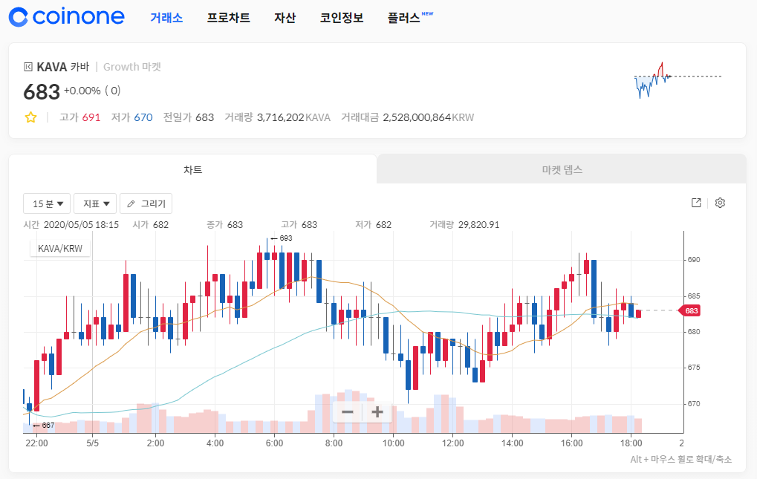
5/5 카바 시세
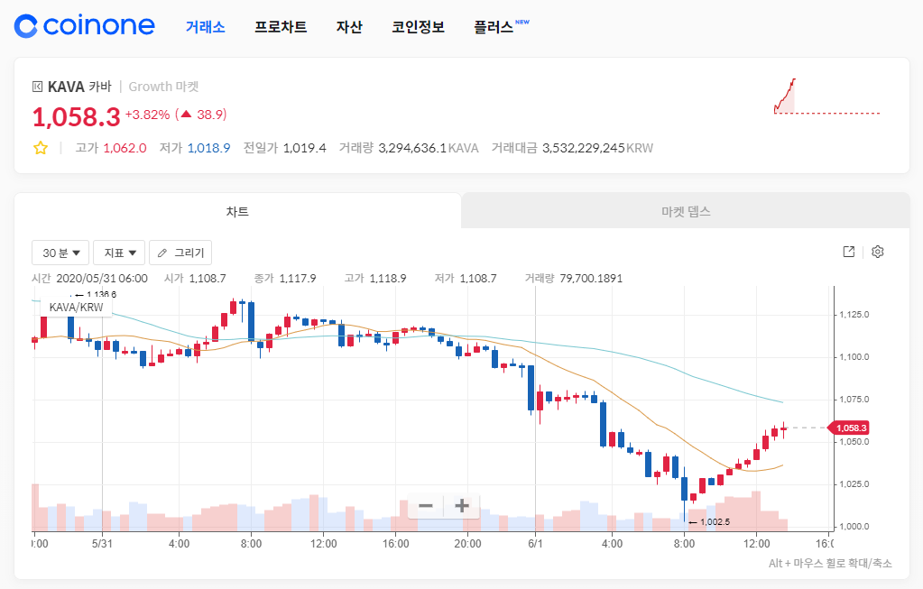
 |  |  |  | 5/18 0630 PMKT |  |  |  |  | 2020-06-01

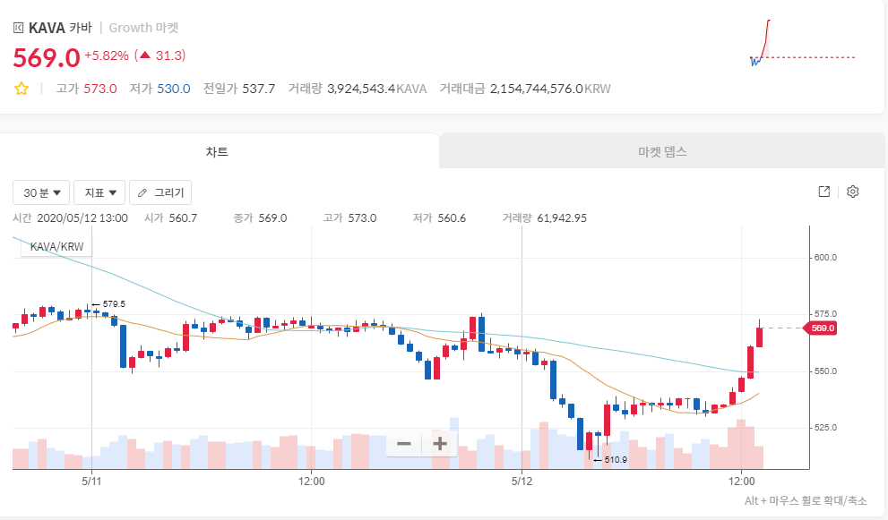
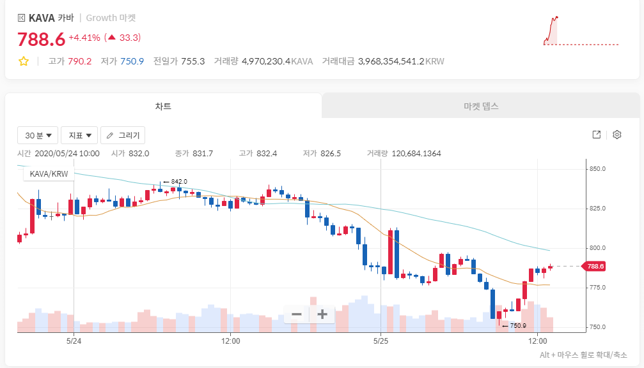
5/12 카바 시세 |  |  |  | 2020-05-25

